画面遷移
画面遷移

ユーザー登録

ログイン

トップページ

トレーニング種目管理
登録・編集・削除

ログアウト
トレーニング記録管理
登録・編集・削除
例外発生時
エラー画面

進捗管理

エクスポート

ログイン
ロゴ
ログイン

ユーザー名

パスワード

ログイン
新規登録

© 2024 KazuhikoDemura. All Rights Reserved. | Privacy Policy | Terms of Service

新規登録
ロゴ
ユーザー登録

モーダルウィンドウ

ユーザー名
ユーザー名
hoge

メールアドレス
メールアドレス
hoge@hoge.com

パスワード
パスワード
*************

パスワードの確認
姓
hoge

姓
名
hoge

名
年齢
1 ~ 999

年齢
性別
hoge

性別
体重（kg）
123.45

体重（kg）
身長（cm）
123.45

身長（cm）
プロフィール画像
プロフィール画像

プロフィール画像
ファイルを選択

上記内容で登録します よろしいですか？
確認
キャンセル
登録
キャンセル

© 2024 KazuhikoDemura. All Rights Reserved. | Privacy Policy | Terms of Service

トップページ（ホーム）
ロゴ
ログインユーザー
プロフィール画像
トップページ

ホーム
トレーニング記録管理
進捗管理
プロフィール
ログアウト
トレーニング種目管理
エクスポート

今日のトレーニング記録
ベンチプレス
重量：６０ｋｇ
回数：１０回
セット：３セット

過去のトレーニング記録
カレンダーを表示し、日付のリンクから当時の記録を表示する

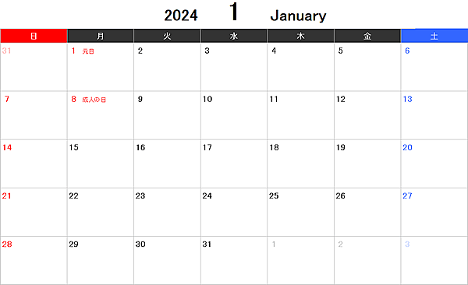

トレーニング記録を追加する

© 2024 KazuhikoDemura. All Rights Reserved. | Privacy Policy | Terms of Service

プロフィール編集
ロゴ
ログインユーザー
プロフィール画像
プロフィール管理

モーダルウィンドウ
パスワード
パスワードの確認
保存
キャンセル
ユーザー名
編集

メールアドレス
編集

パスワード
**************
編集

姓
編集

名
編集
モーダルウィンドウ
メールアドレス
ユーザー名
パスワード
姓
名
年齢
性別
体重（kg）
身長（cm）
プロフィール画像
修正
キャンセル
hoge@hoge.com
hoge
*************
hoge
hoge
1 ~ 999
hoge
123.45
123.45
プロフィール画像
上記内容で修正します よろしいですか？
年齢
編集

性別
編集

体重（kg）
編集

身長（cm）
編集

プロフィール画像
プロフィール画像

ファイルを選択

確認
キャンセル

© 2024 KazuhikoDemura. All Rights Reserved. | Privacy Policy | Terms of Service

種目管理
ロゴ
ログインユーザー
プロフィール画像
トレーニング種目管理

モーダルウィンドウ
部位
検索
アイコン画像
詳細な部位
種目名
hoge1
部位
hoge2
hoge3
詳細な部位
検索

種目名
検索

この種目を削除します よろしいですか？
検索結果
削除
キャンセル
アイコン画像
詳細な部位
種目名
hoge1
部位
hoge2
hoge3
編集
削除

アイコン画像
詳細な部位
種目名
hoge1
部位
hoge2
hoge3
編集
削除

新規登録
戻る

© 2024 KazuhikoDemura. All Rights Reserved. | Privacy Policy | Terms of Service

種目登録
ロゴ
ログインユーザー
プロフィール画像
トレーニング種目登録

モーダルウィンドウ

部位
部位
hoge

詳細な部位
詳細な部位
hoge

種目名
種目名
hoge

アイコン画像
ファイルを選択
アイコン画像
アイコン画像

確認
キャンセル
上記内容で登録します よろしいですか？

登録
キャンセル

© 2024 KazuhikoDemura. All Rights Reserved. | Privacy Policy | Terms of Service

種目編集
ロゴ
ログインユーザー
プロフィール画像
トレーニング種目編集

モーダルウィンドウ

部位
編集
部位
hoge

詳細な部位
編集
詳細な部位
hoge

種目名
編集
種目名
hoge

アイコン画像
アイコン画像
アイコン画像
アイコン画像

ファイルを選択

確認
キャンセル
上記内容で修正します よろしいですか？

修正
キャンセル

© 2024 KazuhikoDemura. All Rights Reserved. | Privacy Policy | Terms of Service

記録管理
ロゴ
ログインユーザー
プロフィール画像
トレーニング記録管理

モーダルウィンドウ
詳細な部位
部位
種目名
検索
検索
検索
検索結果
アイコン画像
詳細な部位
種目名
hoge1
部位
hoge2
hoge3
アイコン画像
詳細な部位
種目名
hoge1
部位
hoge2
hoge3
追加
追加
種目追加

アイコン画像
種目名
回数
重量
セット
kg
回
1
kg
回
x

アイコン画像
種目名
回数
重量
セット
kg
回
1
kg
回
x

登録
戻る

© 2024 KazuhikoDemura. All Rights Reserved. | Privacy Policy | Terms of Service

進捗管理
ロゴ
ログインユーザー
プロフィール画像
トレーニング進捗管理

記録（年間）
記録（月間）
１日
１日間の重量×回数×セット数
30日
１日間の重量×回数×セット数
2日
１日間の重量×回数×セット数
29日
１日間の重量×回数×セット数

30日間の重量×回数×セット数
30日間の重量×回数×セット数
30日間の重量×回数×セット数
30日間の重量×回数×セット数

１月
2月
11月
12月

戻る

© 2024 KazuhikoDemura. All Rights Reserved. | Privacy Policy | Terms of Service

エクスポート
ロゴ
ログインユーザー
プロフィール画像
エクスポート

エクスポート（CSV）

エクスポート（PDF）

戻る

© 2024 KazuhikoDemura. All Rights Reserved. | Privacy Policy | Terms of Service

